作成例
入力する箇所
自動表示する箇所
休日取得計画表の作成（例）
実施方式に変更があった日を入力してください。
例）当初予定していた実施方式が達成できず、達成できなかった理由等を打合せ簿で提出した日等
着手日・完了日を入力してください。
※工期ではありません。
実施要領に準じて判定し、
選択してください。
当初の実施方式を選択してください。
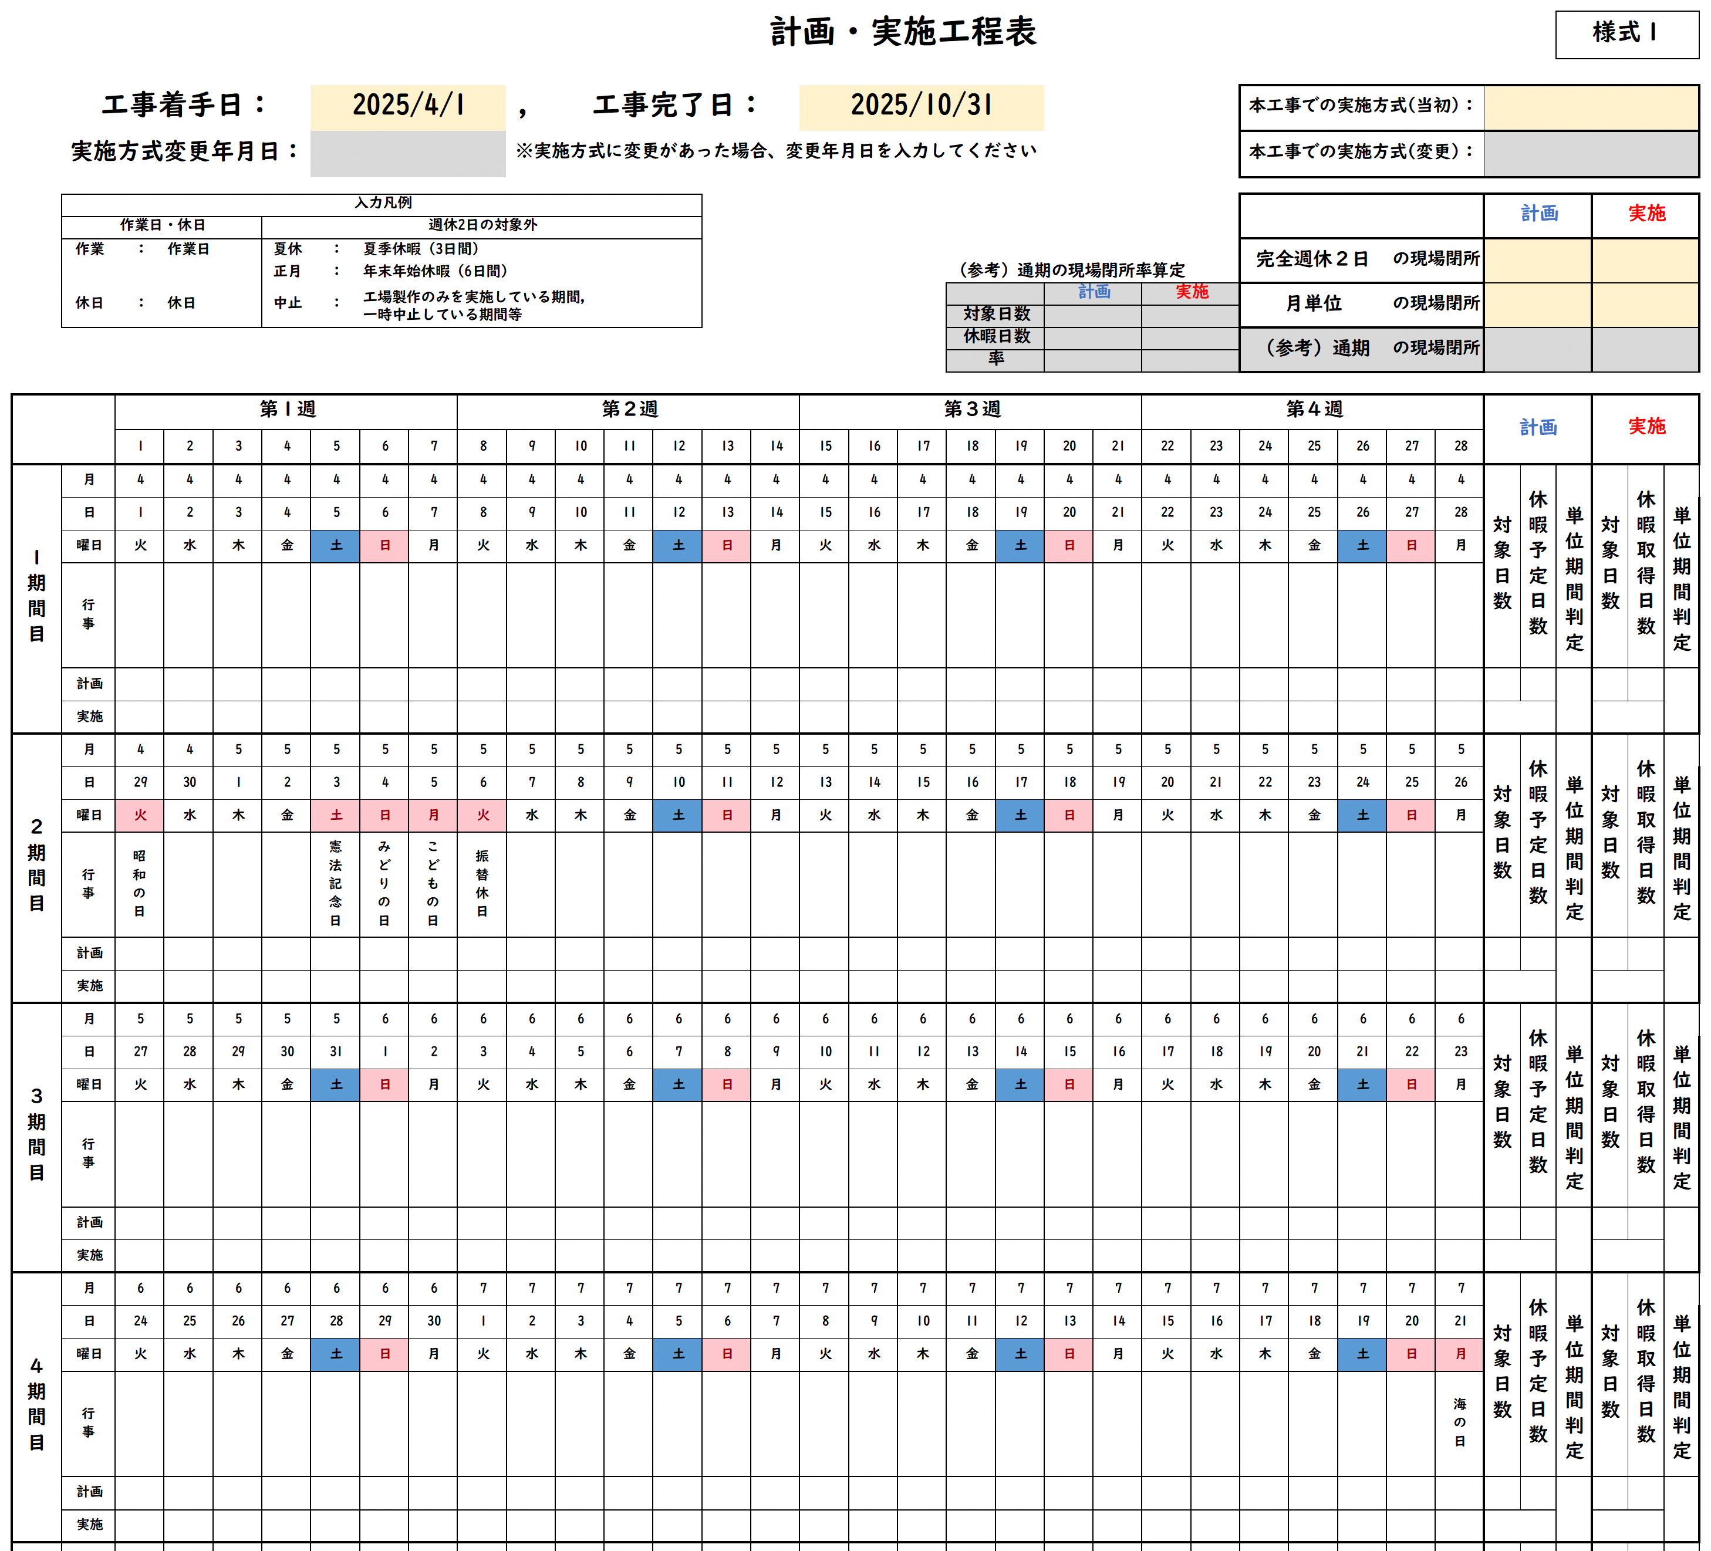
休日取得計画表
変更後の実施方式を選択してください。

該当の実施方式の欄に入力してください。
実施方式の変更があった場合は、当初の実施方式で入力していた判定は残したまま入力してください。
例）当初完全週休２日で実施しており、未達成となり、月単位へ変更した場合、完全週休２日の欄へは未達成を入力。

通期の判定は、月単位が達成できなかった場合、確認する項目になります。
（参考）通期の現場閉所率算定の現場閉所率から判断し、入力してください。
「入力凡例」を参考に、該当項目をプルダウンより選択してください。

月日や行事は自動的に更新します。
月ごとの状況を表示します。

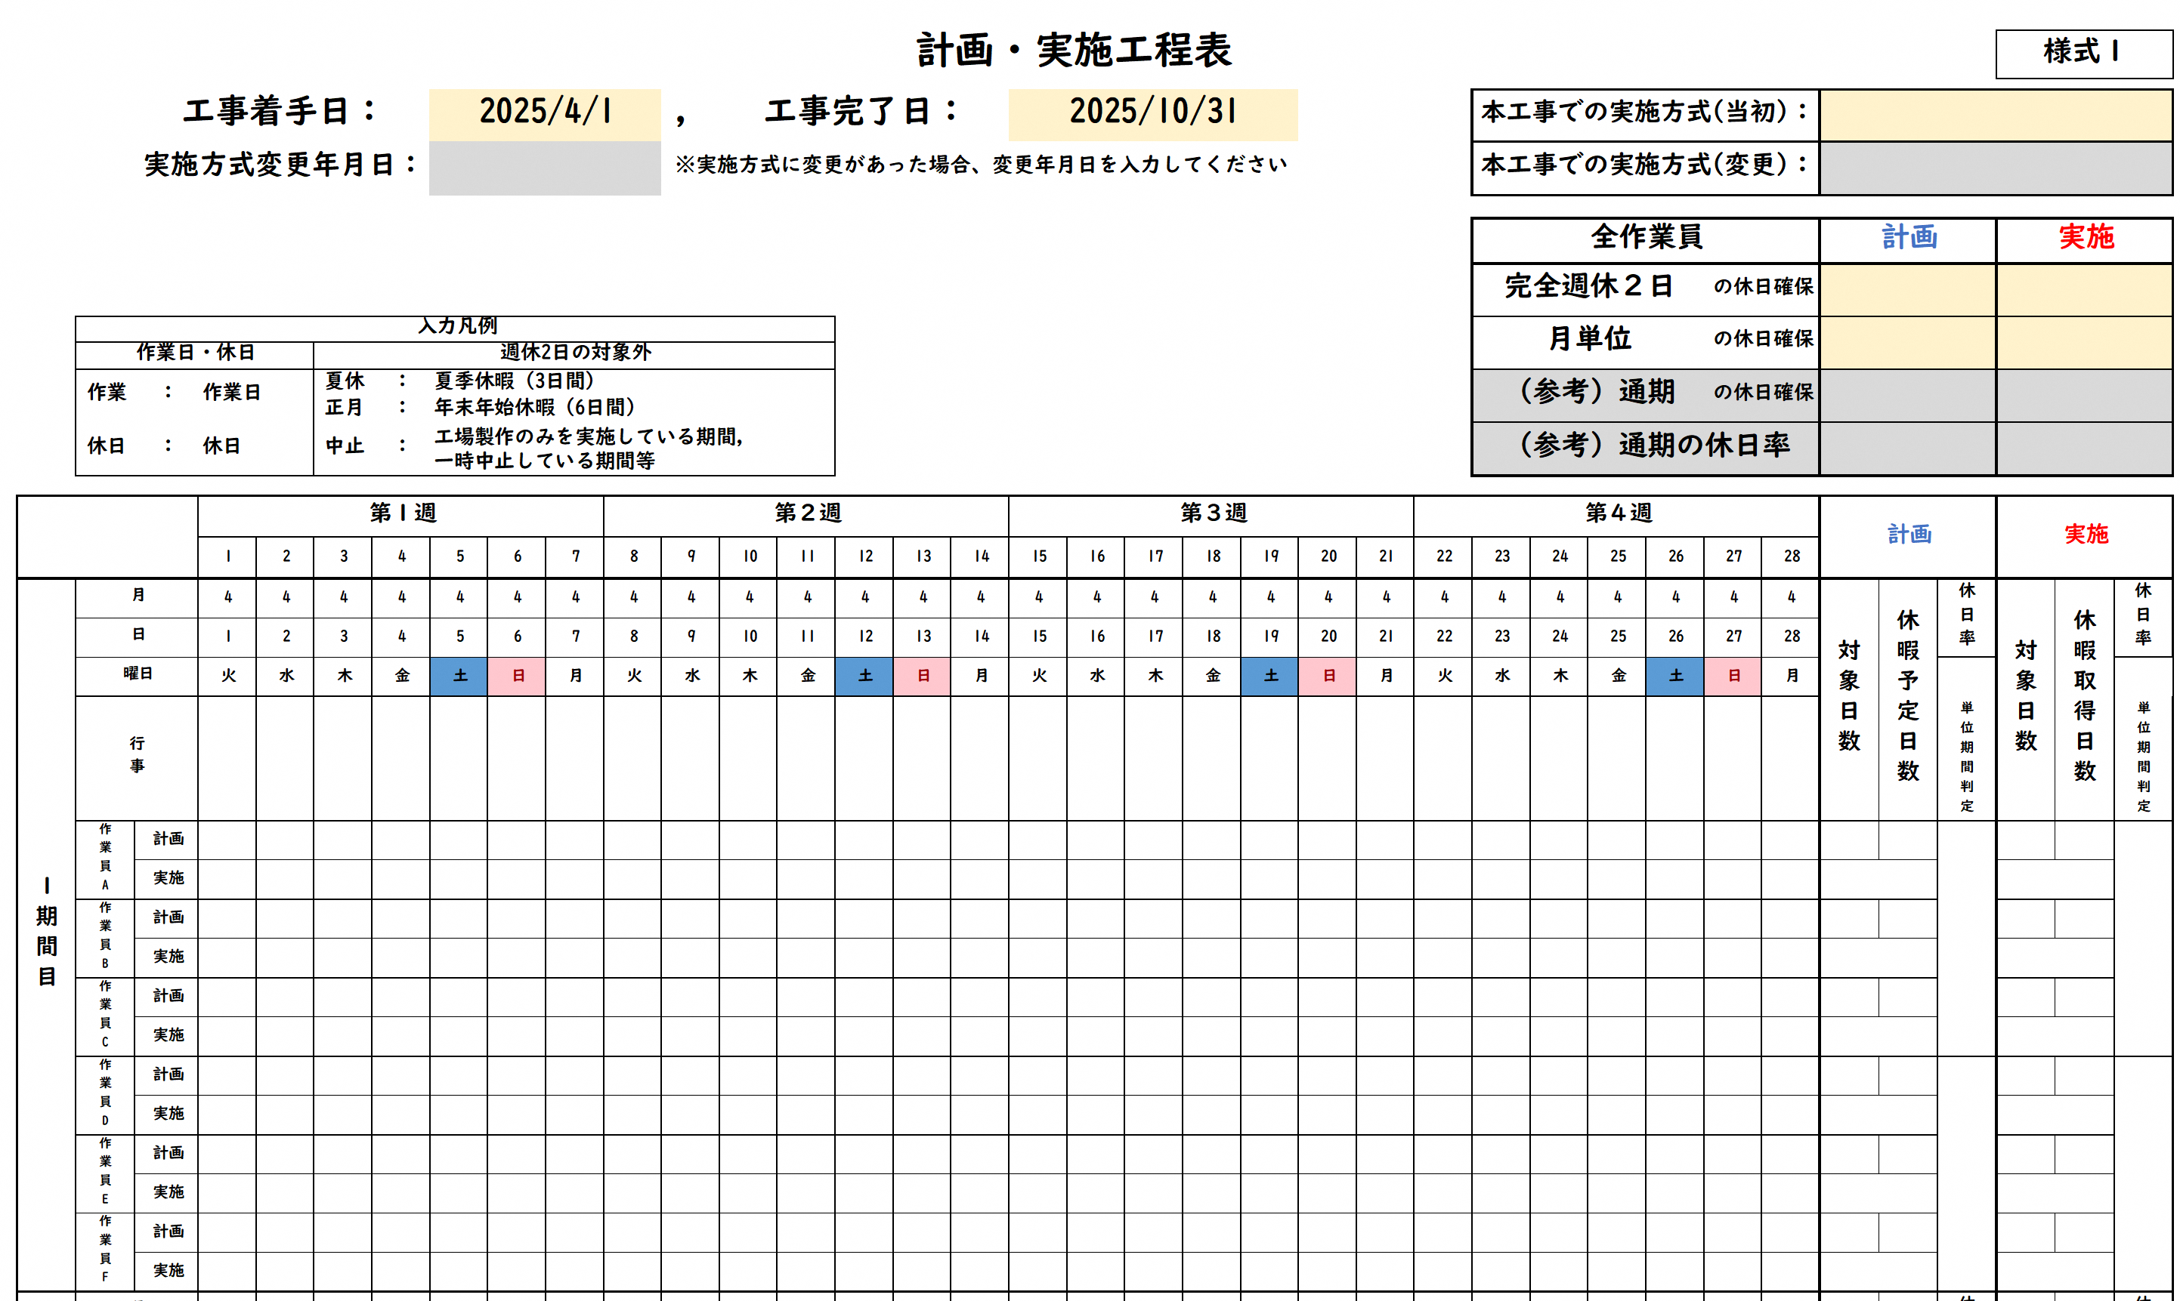
休日取得計画表

実施要領に準じて判定し、
選択してください。
・

通期の判定は、月単位が達成できなかった場合、入力してください。
（参考）通期の休日率から判断し、入力してください。

交替制は作業員ごとに、該当項目をプルダウンより選択してください。

※ページが足りない場合は、シートをコピーするなどして対応してください。

様式（交替制）
休日取得計画表 |  |  |  |  |  |  |  |  |  |  |  |  |  |  |  |  |  |  |  |  |  |  |  |  |  |  |  |  |  |  |  |  |  | 様式１

 |  | 工事着手日： |  |  |  |  | 2025-04-01 |  |  |  | ， | 工事完了日： |  |  |  |  | 2025-10-31 |  |  |  |  |  |  |  | 本工事での実施方式(当初)：

 |  | 実施方式変更年月日： |  |  |  |  |  |  |  |  | ※実施方式に変更があった場合、変更年月日を入力してください |  |  |  |  |  |  |  |  |  |  |  |  |  | 本工事での実施方式(変更)：

 |  |  |  |  |  |  |  |  |  |  |  |  |  |  |  |  |  |  |  |  |  |  |  |  | 全作業員 |  |  |  |  |  | 計画 |  |  | 実施

 |  |  |  |  |  |  |  |  |  |  |  |  |  |  |  |  |  |  |  |  |  |  |  |  | 完全週休２日 |  |  |  | の休日確保 |  |  |  |  |  |  |  | ←自ら判定し、選択してください

 | 入力凡例 |  |  |  |  |  |  |  |  |  |  |  |  |  |  |  |  |  |  |  |  |  |  |  | 月単位 |  |  |  | の休日確保 |  |  |  |  |  |  |  | ←自ら判定し、選択してください
 | 作業日・休日 |  |  |  | 週休2日の対象外
 | 作業 | ： | 作業日 |  | 夏休 | ： | 夏季休暇（3日間） |  |  |  |  |  |  |  |  |  |  |  |  |  |  |  |  |  | （参考）通期 |  |  |  | の休日確保 |  |  |  |  |  |  |  | ←月単位が達成できなかった場合、通期の休日率を確認し、自ら判定し、選択してください
 |  |  |  |  | 正月 | ： | 年末年始休暇（6日間）
 | 休日 | ： | 休日 |  | 中止 | ： | 工場製作のみを実施している期間, |  |  |  |  |  |  |  |  |  |  |  |  |  |  |  |  |  | （参考）通期の休日率
 |  |  |  |  |  |  | 一時中止している期間等

 |  |  | 第１週 |  |  |  |  |  |  | 第２週 |  |  |  |  |  |  | 第３週 |  |  |  |  |  |  | 第４週 |  |  |  |  |  |  | 計画 |  |  | 実施
 |  |  | 1 | 2 | 3 | 4 | 5 | 6 | 7 | 8 | 9 | 10 | 11 | 12 | 13 | 14 | 15 | 16 | 17 | 18 | 19 | 20 | 21 | 22 | 23 | 24 | 25 | 26 | 27 | 28
１期間目 | 月 |  | 4 | 4 | 4 | 4 | 4 | 4 | 4 | 4 | 4 | 4 | 4 | 4 | 4 | 4 | 4 | 4 | 4 | 4 | 4 | 4 | 4 | 4 | 4 | 4 | 4 | 4 | 4 | 4 | 対象日数 | 休暇予定日数 | 休日率 | 対象日数 | 休暇取得日数 | 休日率
 | 日 |  | 1 | 2 | 3 | 4 | 5 | 6 | 7 | 8 | 9 | 10 | 11 | 12 | 13 | 14 | 15 | 16 | 17 | 18 | 19 | 20 | 21 | 22 | 23 | 24 | 25 | 26 | 27 | 28
 | 曜日 |  | 火 | 水 | 木 | 金 | 土 | 日 | 月 | 火 | 水 | 木 | 金 | 土 | 日 | 月 | 火 | 水 | 木 | 金 | 土 | 日 | 月 | 火 | 水 | 木 | 金 | 土 | 日 | 月
 | 行事 |  |  |  |  |  |  |  |  |  |  |  |  |  |  |  |  |  |  |  |  |  |  |  |  |  |  |  |  |  |  |  | 単位期間判定 |  |  | 単位期間判定
 | 作業員A | 計画 |  |  |  |  |  |  |  |  |  |  |  |  |  |  |  |  |  |  |  |  |  |  |  |  |  |  |  |  | 0 | 0 | 0.0% | 0 | 0 | 0.0%
 |  | 実施 |  |  |  |  |  |  |  |  |  |  |  |  |  |  |  |  |  |  |  |  |  |  |  |  |  |  |  |  | 0.0% |  |  | 0.0%
 | 作業員B | 計画 |  |  |  |  |  |  |  |  |  |  |  |  |  |  |  |  |  |  |  |  |  |  |  |  |  |  |  |  | 0 | 0 |  | 0 | 0
 |  | 実施 |  |  |  |  |  |  |  |  |  |  |  |  |  |  |  |  |  |  |  |  |  |  |  |  |  |  |  |  | 0.0% |  |  | 0.0%
 | 作業員C | 計画 |  |  |  |  |  |  |  |  |  |  |  |  |  |  |  |  |  |  |  |  |  |  |  |  |  |  |  |  | 0 | 0 |  | 0 | 0
 |  | 実施 |  |  |  |  |  |  |  |  |  |  |  |  |  |  |  |  |  |  |  |  |  |  |  |  |  |  |  |  | 0.0% |  |  | 0.0%
 | 作業員D | 計画 |  |  |  |  |  |  |  |  |  |  |  |  |  |  |  |  |  |  |  |  |  |  |  |  |  |  |  |  | 0 | 0 |  | 0 | 0
 |  | 実施 |  |  |  |  |  |  |  |  |  |  |  |  |  |  |  |  |  |  |  |  |  |  |  |  |  |  |  |  | 0.0% |  |  | 0.0%
 | 作業員E | 計画 |  |  |  |  |  |  |  |  |  |  |  |  |  |  |  |  |  |  |  |  |  |  |  |  |  |  |  |  | 0 | 0 |  | 0 | 0
 |  | 実施 |  |  |  |  |  |  |  |  |  |  |  |  |  |  |  |  |  |  |  |  |  |  |  |  |  |  |  |  | 0.0% |  |  | 0.0%
 | 作業員F | 計画 |  |  |  |  |  |  |  |  |  |  |  |  |  |  |  |  |  |  |  |  |  |  |  |  |  |  |  |  | 0 | 0 |  | 0 | 0
 |  | 実施 |  |  |  |  |  |  |  |  |  |  |  |  |  |  |  |  |  |  |  |  |  |  |  |  |  |  |  |  | 0.0% |  |  | 0.0%
２期間目 | 月 |  | 4 | 4 | 5 | 5 | 5 | 5 | 5 | 5 | 5 | 5 | 5 | 5 | 5 | 5 | 5 | 5 | 5 | 5 | 5 | 5 | 5 | 5 | 5 | 5 | 5 | 5 | 5 | 5 | 対象日数 | 休暇予定日数 | 休日率 | 対象日数 | 休暇取得日数 | 休日率
 | 日 |  | 29 | 30 | 1 | 2 | 3 | 4 | 5 | 6 | 7 | 8 | 9 | 10 | 11 | 12 | 13 | 14 | 15 | 16 | 17 | 18 | 19 | 20 | 21 | 22 | 23 | 24 | 25 | 26
 | 曜日 |  | 火 | 水 | 木 | 金 | 土 | 日 | 月 | 火 | 水 | 木 | 金 | 土 | 日 | 月 | 火 | 水 | 木 | 金 | 土 | 日 | 月 | 火 | 水 | 木 | 金 | 土 | 日 | 月
 | 行事 |  | 昭和の日 |  |  |  | 憲法記念日 | みどりの日 | こどもの日 | 振替休日 |  |  |  |  |  |  |  |  |  |  |  |  |  |  |  |  |  |  |  |  |  |  | 単位期間判定 |  |  | 単位期間判定
 | 作業員A | 計画 |  |  |  |  |  |  |  |  |  |  |  |  |  |  |  |  |  |  |  |  |  |  |  |  |  |  |  |  | 0 | 0 | 0.0% | 0 | 0 | 0.0%
 |  | 実施 |  |  |  |  |  |  |  |  |  |  |  |  |  |  |  |  |  |  |  |  |  |  |  |  |  |  |  |  | 0.0% |  |  | 0.0%
 | 作業員B | 計画 |  |  |  |  |  |  |  |  |  |  |  |  |  |  |  |  |  |  |  |  |  |  |  |  |  |  |  |  | 0 | 0 |  | 0 | 0
 |  | 実施 |  |  |  |  |  |  |  |  |  |  |  |  |  |  |  |  |  |  |  |  |  |  |  |  |  |  |  |  | 0.0% |  |  | 0.0%
 | 作業員C | 計画 |  |  |  |  |  |  |  |  |  |  |  |  |  |  |  |  |  |  |  |  |  |  |  |  |  |  |  |  | 0 | 0 |  | 0 | 0
 |  | 実施 |  |  |  |  |  |  |  |  |  |  |  |  |  |  |  |  |  |  |  |  |  |  |  |  |  |  |  |  | 0.0% |  |  | 0.0%
 | 作業員D | 計画 |  |  |  |  |  |  |  |  |  |  |  |  |  |  |  |  |  |  |  |  |  |  |  |  |  |  |  |  | 0 | 0 |  | 0 | 0
 |  | 実施 |  |  |  |  |  |  |  |  |  |  |  |  |  |  |  |  |  |  |  |  |  |  |  |  |  |  |  |  | 0.0% |  |  | 0.0%
 | 作業員E | 計画 |  |  |  |  |  |  |  |  |  |  |  |  |  |  |  |  |  |  |  |  |  |  |  |  |  |  |  |  | 0 | 0 |  | 0 | 0
 |  | 実施 |  |  |  |  |  |  |  |  |  |  |  |  |  |  |  |  |  |  |  |  |  |  |  |  |  |  |  |  | 0.0% |  |  | 0.0%
 | 作業員F | 計画 |  |  |  |  |  |  |  |  |  |  |  |  |  |  |  |  |  |  |  |  |  |  |  |  |  |  |  |  | 0 | 0 |  | 0 | 0
 |  | 実施 |  |  |  |  |  |  |  |  |  |  |  |  |  |  |  |  |  |  |  |  |  |  |  |  |  |  |  |  | 0.0% |  |  | 0.0%
３期間目 | 月 |  | 5 | 5 | 5 | 5 | 5 | 6 | 6 | 6 | 6 | 6 | 6 | 6 | 6 | 6 | 6 | 6 | 6 | 6 | 6 | 6 | 6 | 6 | 6 | 6 | 6 | 6 | 6 | 6 | 対象日数 | 休暇予定日数 | 休日率 | 対象日数 | 休暇取得日数 | 休日率
 | 日 |  | 27 | 28 | 29 | 30 | 31 | 1 | 2 | 3 | 4 | 5 | 6 | 7 | 8 | 9 | 10 | 11 | 12 | 13 | 14 | 15 | 16 | 17 | 18 | 19 | 20 | 21 | 22 | 23
 | 曜日 |  | 火 | 水 | 木 | 金 | 土 | 日 | 月 | 火 | 水 | 木 | 金 | 土 | 日 | 月 | 火 | 水 | 木 | 金 | 土 | 日 | 月 | 火 | 水 | 木 | 金 | 土 | 日 | 月
 | 行事 |  |  |  |  |  |  |  |  |  |  |  |  |  |  |  |  |  |  |  |  |  |  |  |  |  |  |  |  |  |  |  | 単位期間判定 |  |  | 単位期間判定
 | 作業員A | 計画 |  |  |  |  |  |  |  |  |  |  |  |  |  |  |  |  |  |  |  |  |  |  |  |  |  |  |  |  | 0 | 0 | 0.0% | 0 | 0 | 0.0%
 |  | 実施 |  |  |  |  |  |  |  |  |  |  |  |  |  |  |  |  |  |  |  |  |  |  |  |  |  |  |  |  | 0.0% |  |  | 0.0%
 | 作業員B | 計画 |  |  |  |  |  |  |  |  |  |  |  |  |  |  |  |  |  |  |  |  |  |  |  |  |  |  |  |  | 0 | 0 |  | 0 | 0
 |  | 実施 |  |  |  |  |  |  |  |  |  |  |  |  |  |  |  |  |  |  |  |  |  |  |  |  |  |  |  |  | 0.0% |  |  | 0.0%
 | 作業員C | 計画 |  |  |  |  |  |  |  |  |  |  |  |  |  |  |  |  |  |  |  |  |  |  |  |  |  |  |  |  | 0 | 0 |  | 0 | 0
 |  | 実施 |  |  |  |  |  |  |  |  |  |  |  |  |  |  |  |  |  |  |  |  |  |  |  |  |  |  |  |  | 0.0% |  |  | 0.0%
 | 作業員D | 計画 |  |  |  |  |  |  |  |  |  |  |  |  |  |  |  |  |  |  |  |  |  |  |  |  |  |  |  |  | 0 | 0 |  | 0 | 0
 |  | 実施 |  |  |  |  |  |  |  |  |  |  |  |  |  |  |  |  |  |  |  |  |  |  |  |  |  |  |  |  | 0.0% |  |  | 0.0%
 | 作業員E | 計画 |  |  |  |  |  |  |  |  |  |  |  |  |  |  |  |  |  |  |  |  |  |  |  |  |  |  |  |  | 0 | 0 |  | 0 | 0
 |  | 実施 |  |  |  |  |  |  |  |  |  |  |  |  |  |  |  |  |  |  |  |  |  |  |  |  |  |  |  |  | 0.0% |  |  | 0.0%
 | 作業員F | 計画 |  |  |  |  |  |  |  |  |  |  |  |  |  |  |  |  |  |  |  |  |  |  |  |  |  |  |  |  | 0 | 0 |  | 0 | 0
 |  | 実施 |  |  |  |  |  |  |  |  |  |  |  |  |  |  |  |  |  |  |  |  |  |  |  |  |  |  |  |  | 0.0% |  |  | 0.0%
４期間目 | 月 |  | 6 | 6 | 6 | 6 | 6 | 6 | 6 | 7 | 7 | 7 | 7 | 7 | 7 | 7 | 7 | 7 | 7 | 7 | 7 | 7 | 7 | 7 | 7 | 7 | 7 | 7 | 7 | 7 | 対象日数 | 休暇予定日数 | 休日率 | 対象日数 | 休暇取得日数 | 休日率
 | 日 |  | 24 | 25 | 26 | 27 | 28 | 29 | 30 | 1 | 2 | 3 | 4 | 5 | 6 | 7 | 8 | 9 | 10 | 11 | 12 | 13 | 14 | 15 | 16 | 17 | 18 | 19 | 20 | 21
 | 曜日 |  | 火 | 水 | 木 | 金 | 土 | 日 | 月 | 火 | 水 | 木 | 金 | 土 | 日 | 月 | 火 | 水 | 木 | 金 | 土 | 日 | 月 | 火 | 水 | 木 | 金 | 土 | 日 | 月
 | 行事 |  |  |  |  |  |  |  |  |  |  |  |  |  |  |  |  |  |  |  |  |  |  |  |  |  |  |  |  | 海の日 |  |  | 単位期間判定 |  |  | 単位期間判定
 | 作業員A | 計画 |  |  |  |  |  |  |  |  |  |  |  |  |  |  |  |  |  |  |  |  |  |  |  |  |  |  |  |  | 0 | 0 | 0.0% | 0 | 0 | 0.0%
 |  | 実施 |  |  |  |  |  |  |  |  |  |  |  |  |  |  |  |  |  |  |  |  |  |  |  |  |  |  |  |  | 0.0% |  |  | 0.0%
 | 作業員B | 計画 |  |  |  |  |  |  |  |  |  |  |  |  |  |  |  |  |  |  |  |  |  |  |  |  |  |  |  |  | 0 | 0 |  | 0 | 0
 |  | 実施 |  |  |  |  |  |  |  |  |  |  |  |  |  |  |  |  |  |  |  |  |  |  |  |  |  |  |  |  | 0.0% |  |  | 0.0%
 | 作業員C | 計画 |  |  |  |  |  |  |  |  |  |  |  |  |  |  |  |  |  |  |  |  |  |  |  |  |  |  |  |  | 0 | 0 |  | 0 | 0
 |  | 実施 |  |  |  |  |  |  |  |  |  |  |  |  |  |  |  |  |  |  |  |  |  |  |  |  |  |  |  |  | 0.0% |  |  | 0.0%
 | 作業員D | 計画 |  |  |  |  |  |  |  |  |  |  |  |  |  |  |  |  |  |  |  |  |  |  |  |  |  |  |  |  | 0 | 0 |  | 0 | 0
 |  | 実施 |  |  |  |  |  |  |  |  |  |  |  |  |  |  |  |  |  |  |  |  |  |  |  |  |  |  |  |  | 0.0% |  |  | 0.0%
 | 作業員E | 計画 |  |  |  |  |  |  |  |  |  |  |  |  |  |  |  |  |  |  |  |  |  |  |  |  |  |  |  |  | 0 | 0 |  | 0 | 0
 |  | 実施 |  |  |  |  |  |  |  |  |  |  |  |  |  |  |  |  |  |  |  |  |  |  |  |  |  |  |  |  | 0.0% |  |  | 0.0%
 | 作業員F | 計画 |  |  |  |  |  |  |  |  |  |  |  |  |  |  |  |  |  |  |  |  |  |  |  |  |  |  |  |  | 0 | 0 |  | 0 | 0
 |  | 実施 |  |  |  |  |  |  |  |  |  |  |  |  |  |  |  |  |  |  |  |  |  |  |  |  |  |  |  |  | 0.0% |  |  | 0.0%
５期間目 | 月 |  | 7 | 7 | 7 | 7 | 7 | 7 | 7 | 7 | 7 | 7 | 8 | 8 | 8 | 8 | 8 | 8 | 8 | 8 | 8 | 8 | 8 | 8 | 8 | 8 | 8 | 8 | 8 | 8 | 対象日数 | 休暇予定日数 | 休日率 | 対象日数 | 休暇取得日数 | 休日率
 | 日 |  | 22 | 23 | 24 | 25 | 26 | 27 | 28 | 29 | 30 | 31 | 1 | 2 | 3 | 4 | 5 | 6 | 7 | 8 | 9 | 10 | 11 | 12 | 13 | 14 | 15 | 16 | 17 | 18
 | 曜日 |  | 火 | 水 | 木 | 金 | 土 | 日 | 月 | 火 | 水 | 木 | 金 | 土 | 日 | 月 | 火 | 水 | 木 | 金 | 土 | 日 | 月 | 火 | 水 | 木 | 金 | 土 | 日 | 月
 | 行事 |  |  |  |  |  |  |  |  |  |  |  |  |  |  |  |  |  |  |  |  |  | 山の日 |  |  |  |  |  |  |  |  |  | 単位期間判定 |  |  | 単位期間判定
 | 作業員A | 計画 |  |  |  |  |  |  |  |  |  |  |  |  |  |  |  |  |  |  |  |  |  |  |  |  |  |  |  |  | 0 | 0 | 0.0% | 0 | 0 | 0.0%
 |  | 実施 |  |  |  |  |  |  |  |  |  |  |  |  |  |  |  |  |  |  |  |  |  |  |  |  |  |  |  |  | 0.0% |  |  | 0.0%
 | 作業員B | 計画 |  |  |  |  |  |  |  |  |  |  |  |  |  |  |  |  |  |  |  |  |  |  |  |  |  |  |  |  | 0 | 0 |  | 0 | 0
 |  | 実施 |  |  |  |  |  |  |  |  |  |  |  |  |  |  |  |  |  |  |  |  |  |  |  |  |  |  |  |  | 0.0% |  |  | 0.0%
 | 作業員C | 計画 |  |  |  |  |  |  |  |  |  |  |  |  |  |  |  |  |  |  |  |  |  |  |  |  |  |  |  |  | 0 | 0 |  | 0 | 0
 |  | 実施 |  |  |  |  |  |  |  |  |  |  |  |  |  |  |  |  |  |  |  |  |  |  |  |  |  |  |  |  | 0.0% |  |  | 0.0%
 | 作業員D | 計画 |  |  |  |  |  |  |  |  |  |  |  |  |  |  |  |  |  |  |  |  |  |  |  |  |  |  |  |  | 0 | 0 |  | 0 | 0
 |  | 実施 |  |  |  |  |  |  |  |  |  |  |  |  |  |  |  |  |  |  |  |  |  |  |  |  |  |  |  |  | 0.0% |  |  | 0.0%
 | 作業員E | 計画 |  |  |  |  |  |  |  |  |  |  |  |  |  |  |  |  |  |  |  |  |  |  |  |  |  |  |  |  | 0 | 0 |  | 0 | 0
 |  | 実施 |  |  |  |  |  |  |  |  |  |  |  |  |  |  |  |  |  |  |  |  |  |  |  |  |  |  |  |  | 0.0% |  |  | 0.0%
 | 作業員F | 計画 |  |  |  |  |  |  |  |  |  |  |  |  |  |  |  |  |  |  |  |  |  |  |  |  |  |  |  |  | 0 | 0 |  | 0 | 0
 |  | 実施 |  |  |  |  |  |  |  |  |  |  |  |  |  |  |  |  |  |  |  |  |  |  |  |  |  |  |  |  | 0.0% |  |  | 0.0%
６期間目 | 月 |  | 8 | 8 | 8 | 8 | 8 | 8 | 8 | 8 | 8 | 8 | 8 | 8 | 8 | 9 | 9 | 9 | 9 | 9 | 9 | 9 | 9 | 9 | 9 | 9 | 9 | 9 | 9 | 9 | 対象日数 | 休暇予定日数 | 休日率 | 対象日数 | 休暇取得日数 | 休日率
 | 日 |  | 19 | 20 | 21 | 22 | 23 | 24 | 25 | 26 | 27 | 28 | 29 | 30 | 31 | 1 | 2 | 3 | 4 | 5 | 6 | 7 | 8 | 9 | 10 | 11 | 12 | 13 | 14 | 15
 | 曜日 |  | 火 | 水 | 木 | 金 | 土 | 日 | 月 | 火 | 水 | 木 | 金 | 土 | 日 | 月 | 火 | 水 | 木 | 金 | 土 | 日 | 月 | 火 | 水 | 木 | 金 | 土 | 日 | 月
 | 行事 |  |  |  |  |  |  |  |  |  |  |  |  |  |  |  |  |  |  |  |  |  |  |  |  |  |  |  |  | 敬老の日 |  |  | 単位期間判定 |  |  | 単位期間判定
 | 作業員A | 計画 |  |  |  |  |  |  |  |  |  |  |  |  |  |  |  |  |  |  |  |  |  |  |  |  |  |  |  |  | 0 | 0 | 0.0% | 0 | 0 | 0.0%
 |  | 実施 |  |  |  |  |  |  |  |  |  |  |  |  |  |  |  |  |  |  |  |  |  |  |  |  |  |  |  |  | 0.0% |  |  | 0.0%
 | 作業員B | 計画 |  |  |  |  |  |  |  |  |  |  |  |  |  |  |  |  |  |  |  |  |  |  |  |  |  |  |  |  | 0 | 0 |  | 0 | 0
 |  | 実施 |  |  |  |  |  |  |  |  |  |  |  |  |  |  |  |  |  |  |  |  |  |  |  |  |  |  |  |  | 0.0% |  |  | 0.0%
 | 作業員C | 計画 |  |  |  |  |  |  |  |  |  |  |  |  |  |  |  |  |  |  |  |  |  |  |  |  |  |  |  |  | 0 | 0 |  | 0 | 0
 |  | 実施 |  |  |  |  |  |  |  |  |  |  |  |  |  |  |  |  |  |  |  |  |  |  |  |  |  |  |  |  | 0.0% |  |  | 0.0%
 | 作業員D | 計画 |  |  |  |  |  |  |  |  |  |  |  |  |  |  |  |  |  |  |  |  |  |  |  |  |  |  |  |  | 0 | 0 |  | 0 | 0
 |  | 実施 |  |  |  |  |  |  |  |  |  |  |  |  |  |  |  |  |  |  |  |  |  |  |  |  |  |  |  |  | 0.0% |  |  | 0.0%
 | 作業員E | 計画 |  |  |  |  |  |  |  |  |  |  |  |  |  |  |  |  |  |  |  |  |  |  |  |  |  |  |  |  | 0 | 0 |  | 0 | 0
 |  | 実施 |  |  |  |  |  |  |  |  |  |  |  |  |  |  |  |  |  |  |  |  |  |  |  |  |  |  |  |  | 0.0% |  |  | 0.0%
 | 作業員F | 計画 |  |  |  |  |  |  |  |  |  |  |  |  |  |  |  |  |  |  |  |  |  |  |  |  |  |  |  |  | 0 | 0 |  | 0 | 0
 |  | 実施 |  |  |  |  |  |  |  |  |  |  |  |  |  |  |  |  |  |  |  |  |  |  |  |  |  |  |  |  | 0.0% |  |  | 0.0%
７期間目 | 月 |  | 9 | 9 | 9 | 9 | 9 | 9 | 9 | 9 | 9 | 9 | 9 | 9 | 9 | 9 | 9 | 10 | 10 | 10 | 10 | 10 | 10 | 10 | 10 | 10 | 10 | 10 | 10 | 10 | 対象日数 | 休暇予定日数 | 休日率 | 対象日数 | 休暇取得日数 | 休日率
 | 日 |  | 16 | 17 | 18 | 19 | 20 | 21 | 22 | 23 | 24 | 25 | 26 | 27 | 28 | 29 | 30 | 1 | 2 | 3 | 4 | 5 | 6 | 7 | 8 | 9 | 10 | 11 | 12 | 13
 | 曜日 |  | 火 | 水 | 木 | 金 | 土 | 日 | 月 | 火 | 水 | 木 | 金 | 土 | 日 | 月 | 火 | 水 | 木 | 金 | 土 | 日 | 月 | 火 | 水 | 木 | 金 | 土 | 日 | 月
 | 行事 |  |  |  |  |  |  |  |  | 秋分の日 |  |  |  |  |  |  |  |  |  |  |  |  |  |  |  |  |  |  |  | スポーツの日 |  |  | 単位期間判定 |  |  | 単位期間判定
 | 作業員A | 計画 |  |  |  |  |  |  |  |  |  |  |  |  |  |  |  |  |  |  |  |  |  |  |  |  |  |  |  |  | 0 | 0 | 0.0% | 0 | 0 | 0.0%
 |  | 実施 |  |  |  |  |  |  |  |  |  |  |  |  |  |  |  |  |  |  |  |  |  |  |  |  |  |  |  |  | 0.0% |  |  | 0.0%
 | 作業員B | 計画 |  |  |  |  |  |  |  |  |  |  |  |  |  |  |  |  |  |  |  |  |  |  |  |  |  |  |  |  | 0 | 0 |  | 0 | 0
 |  | 実施 |  |  |  |  |  |  |  |  |  |  |  |  |  |  |  |  |  |  |  |  |  |  |  |  |  |  |  |  | 0.0% |  |  | 0.0%
 | 作業員C | 計画 |  |  |  |  |  |  |  |  |  |  |  |  |  |  |  |  |  |  |  |  |  |  |  |  |  |  |  |  | 0 | 0 |  | 0 | 0
 |  | 実施 |  |  |  |  |  |  |  |  |  |  |  |  |  |  |  |  |  |  |  |  |  |  |  |  |  |  |  |  | 0.0% |  |  | 0.0%
 | 作業員D | 計画 |  |  |  |  |  |  |  |  |  |  |  |  |  |  |  |  |  |  |  |  |  |  |  |  |  |  |  |  | 0 | 0 |  | 0 | 0
 |  | 実施 |  |  |  |  |  |  |  |  |  |  |  |  |  |  |  |  |  |  |  |  |  |  |  |  |  |  |  |  | 0.0% |  |  | 0.0%
 | 作業員E | 計画 |  |  |  |  |  |  |  |  |  |  |  |  |  |  |  |  |  |  |  |  |  |  |  |  |  |  |  |  | 0 | 0 |  | 0 | 0
 |  | 実施 |  |  |  |  |  |  |  |  |  |  |  |  |  |  |  |  |  |  |  |  |  |  |  |  |  |  |  |  | 0.0% |  |  | 0.0%
 | 作業員F | 計画 |  |  |  |  |  |  |  |  |  |  |  |  |  |  |  |  |  |  |  |  |  |  |  |  |  |  |  |  | 0 | 0 |  | 0 | 0
 |  | 実施 |  |  |  |  |  |  |  |  |  |  |  |  |  |  |  |  |  |  |  |  |  |  |  |  |  |  |  |  | 0.0% |  |  | 0.0%
８期間目 | 月 |  | 10 | 10 | 10 | 10 | 10 | 10 | 10 | 10 | 10 | 10 | 10 | 10 | 10 | 10 | 10 | 10 | 10 | 10 | 11 | 11 | 11 | 11 | 11 | 11 | 11 | 11 | 11 | 11 | 対象日数 | 休暇予定日数 | 休日率 | 対象日数 | 休暇取得日数 | 休日率
...
 |  |  | 第１週 |  |  |  |  |  |  | 第２週 |  |  |  |  |  |  | 第３週 |  |  |  |  |  |  | 第４週 |  |  |  |  |  |  | 計画 |  |  | 実施
 |  |  | 1 | 2 | 3 | 4 | 5 | 6 | 7 | 8 | 9 | 10 | 11 | 12 | 13 | 14 | 15 | 16 | 17 | 18 | 19 | 20 | 21 | 22 | 23 | 24 | 25 | 26 | 27 | 28
 |  |  | 28.5%以上 |  |  |  |  |  |  |  |  |  |  |  | 28.5%以上 |  |  |  |  |  |  |  |  |  |  |  | 28.5%以上
 |  | (４週８休) |  |  |  |  | 対象外 |  |  | 対象外 |  |  |  | (４週８休) |  |  |  |  | 対象外 |  |  | 対象外 |  |  |  | (４週８休) |  |  |  |  | 対象外 |  |  | 対象外

 |  | 作業員D |  |  |  |  | 計画 |  |  | 実施 |  |  |  | 作業員E |  |  |  |  | 計画 |  |  | 実施 |  |  |  | 作業員F |  |  |  |  | 計画 |  |  | 実施
 |  |  |  | 総対象日数 |  |  | 0 |  |  | 0 |  |  |  |  |  | 総対象日数 |  |  | 0 |  |  | 0 |  |  |  |  |  | 総対象日数 |  |  | 0 |  |  | 0
 |  |  |  | 総休暇日数 |  |  | 0 |  |  | 0 |  |  |  |  |  | 総休暇日数 |  |  | 0 |  |  | 0 |  |  |  |  |  | 総休暇日数 |  |  | 0 |  |  | 0
 |  |  |  |  | 率 |  | #DIV/0! |  |  | #DIV/0! |  |  |  |  |  |  | 率 |  | #DIV/0! |  |  | #DIV/0! |  |  |  |  |  |  | 率 |  | #DIV/0! |  |  | #DIV/0!
 |  | 作業期間内休日率 |  |  |  |  |  |  |  |  |  |  |  | 作業期間内休日率 |  |  |  |  |  |  |  |  |  |  |  | 作業期間内休日率
 |  |  | 28.5%以上 |  |  |  |  |  |  |  |  |  |  |  | 28.5%以上 |  |  |  |  |  |  |  |  |  |  |  | 28.5%以上
 |  | (４週８休) |  |  |  |  | 対象外 |  |  | 対象外 |  |  |  | (４週８休) |  |  |  |  | 対象外 |  |  | 対象外 |  |  |  | (４週８休) |  |  |  |  | 対象外 |  |  | 対象外
ここの文字列は編集しないでください

